LevelC_电能量市场出清电价
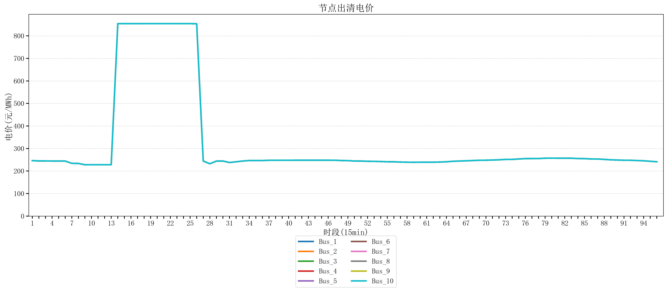
节点编号 | 电价类型 | 时段1 | 时段2 | 时段3 | 时段4 | 时段5 | 时段6 | 时段7 | 时段8 | 时段9 | 时段10 | 时段11 | 时段12 | 时段13 | 时段14 | 时段15 | 时段16 | 时段17 | 时段18 | 时段19
id | price_type | t1 | t2 | t3 | t4 | t5 | t6 | t7 | t8 | t9 | t10 | t11 | t12 | t13 | t14 | t15 | t16 | t17 | t18 | t19
str | str | float64 | float64 | float64 | float64 | float64 | float64 | float64 | float64 | float64 | float64 | float64 | float64 | float64 | float64 | float64 | float64 | float64 | float64 | float64
Bus_1 | 电能量电价 | 246.16228 | 244.72448 | 244.72448 | 244.32044 | 244.32044 | 244.32044 | 234.07748 | 233.67344 | 227.81304 | 227.95864 | 227.95864 | 227.95864 | 227.95864 | 854.10308632 | 854.10308632 | 854.10308632 | 854.10308632 | 854.10308632 | 854.16170947
Bus_2 | 电能量电价 | 246.16228 | 244.72448 | 244.72448 | 244.32044 | 244.32044 | 244.32044 | 234.07748 | 233.67344 | 227.81304 | 227.95864 | 227.95864 | 227.95864 | 227.95864 | 854.10308632 | 854.10308632 | 854.10308632 | 854.10308632 | 854.10308632 | 854.16170947
Bus_3 | 电能量电价 | 246.16228 | 244.72448 | 244.72448 | 244.32044 | 244.32044 | 244.32044 | 234.07748 | 233.67344 | 227.81304 | 227.95864 | 227.95864 | 227.95864 | 227.95864 | 854.10308632 | 854.10308632 | 854.10308632 | 854.10308632 | 854.10308632 | 854.16170947
Bus_4 | 电能量电价 | 246.16228 | 244.72448 | 244.72448 | 244.32044 | 244.32044 | 244.32044 | 234.07748 | 233.67344 | 227.81304 | 227.95864 | 227.95864 | 227.95864 | 227.95864 | 854.10308632 | 854.10308632 | 854.10308632 | 854.10308632 | 854.10308632 | 854.16170947
Bus_5 | 电能量电价 | 246.16228 | 244.72448 | 244.72448 | 244.32044 | 244.32044 | 244.32044 | 234.07748 | 233.67344 | 227.81304 | 227.95864 | 227.95864 | 227.95864 | 227.95864 | 854.10308632 | 854.10308632 | 854.10308632 | 854.10308632 | 854.10308632 | 854.16170947
Bus_6 | 电能量电价 | 246.16228 | 244.72448 | 244.72448 | 244.32044 | 244.32044 | 244.32044 | 234.07748 | 233.67344 | 227.81304 | 227.95864 | 227.95864 | 227.95864 | 227.95864 | 854.10308632 | 854.10308632 | 854.10308632 | 854.10308632 | 854.10308632 | 854.16170947
Bus_7 | 电能量电价 | 246.16228 | 244.72448 | 244.72448 | 244.32044 | 244.32044 | 244.32044 | 234.07748 | 233.67344 | 227.81304 | 227.95864 | 227.95864 | 227.95864 | 227.95864 | 854.10308632 | 854.10308632 | 854.10308632 | 854.10308632 | 854.10308632 | 854.16170947
Bus_8 | 电能量电价 | 246.16228 | 244.72448 | 244.72448 | 244.32044 | 244.32044 | 244.32044 | 234.07748 | 233.67344 | 227.81304 | 227.95864 | 227.95864 | 227.95864 | 227.95864 | 854.10308632 | 854.10308632 | 854.10308632 | 854.10308632 | 854.10308632 | 854.16170947
Bus_9 | 电能量电价 | 246.16228 | 244.72448 | 244.72448 | 244.32044 | 244.32044 | 244.32044 | 234.07748 | 233.67344 | 227.81304 | 227.95864 | 227.95864 | 227.95864 | 227.95864 | 854.10308632 | 854.10308632 | 854.10308632 | 854.10308632 | 854.10308632 | 854.16170947
Bus_10 | 电能量电价 | 246.16228 | 244.72448 | 244.72448 | 244.32044 | 244.32044 | 244.32044 | 234.07748 | 233.67344 | 227.81304 | 227.95864 | 227.95864 | 227.95864 | 227.95864 | 854.10308632 | 854.10308632 | 854.10308632 | 854.10308632 | 854.10308632 | 854.16170947
Bus_11 | 电能量电价 | 246.16228 | 244.72448 | 244.72448 | 244.32044 | 244.32044 | 244.32044 | 234.07748 | 233.67344 | 227.81304 | 227.95864 | 227.95864 | 227.95864 | 227.95864 | 854.10308632 | 854.10308632 | 854.10308632 | 854.10308632 | 854.10308632 | 854.16170947
Bus_12 | 电能量电价 | 246.16228 | 244.72448 | 244.72448 | 244.32044 | 244.32044 | 244.32044 | 234.07748 | 233.67344 | 227.81304 | 227.95864 | 227.95864 | 227.95864 | 227.95864 | 854.10308632 | 854.10308632 | 854.10308632 | 854.10308632 | 854.10308632 | 854.16170947
Bus_13 | 电能量电价 | 246.16228 | 244.72448 | 244.72448 | 244.32044 | 244.32044 | 244.32044 | 234.07748 | 233.67344 | 227.81304 | 227.95864 | 227.95864 | 227.95864 | 227.95864 | 854.10308632 | 854.10308632 | 854.10308632 | 854.10308632 | 854.10308632 | 854.16170947
Bus_14 | 电能量电价 | 246.16228 | 244.72448 | 244.72448 | 244.32044 | 244.32044 | 244.32044 | 234.07748 | 233.67344 | 227.81304 | 227.95864 | 227.95864 | 227.95864 | 227.95864 | 854.10308632 | 854.10308632 | 854.10308632 | 854.10308632 | 854.10308632 | 854.16170947
Bus_15 | 电能量电价 | 246.16228 | 244.72448 | 244.72448 | 244.32044 | 244.32044 | 244.32044 | 234.07748 | 233.67344 | 227.81304 | 227.95864 | 227.95864 | 227.95864 | 227.95864 | 854.10308632 | 854.10308632 | 854.10308632 | 854.10308632 | 854.10308632 | 854.16170947
Bus_16 | 电能量电价 | 246.16228 | 244.72448 | 244.72448 | 244.32044 | 244.32044 | 244.32044 | 234.07748 | 233.67344 | 227.81304 | 227.95864 | 227.95864 | 227.95864 | 227.95864 | 854.10308632 | 854.10308632 | 854.10308632 | 854.10308632 | 854.10308632 | 854.16170947
Bus_17 | 电能量电价 | 246.16228 | 244.72448 | 244.72448 | 244.32044 | 244.32044 | 244.32044 | 234.07748 | 233.67344 | 227.81304 | 227.95864 | 227.95864 | 227.95864 | 227.95864 | 854.10308632 | 854.10308632 | 854.10308632 | 854.10308632 | 854.10308632 | 854.16170947
Bus_18 | 电能量电价 | 246.16228 | 244.72448 | 244.72448 | 244.32044 | 244.32044 | 244.32044 | 234.07748 | 233.67344 | 227.81304 | 227.95864 | 227.95864 | 227.95864 | 227.95864 | 854.10308632 | 854.10308632 | 854.10308632 | 854.10308632 | 854.10308632 | 854.16170947
Bus_19 | 电能量电价 | 246.16228 | 244.72448 | 244.72448 | 244.32044 | 244.32044 | 244.32044 | 234.07748 | 233.67344 | 227.81304 | 227.95864 | 227.95864 | 227.95864 | 227.95864 | 854.10308632 | 854.10308632 | 854.10308632 | 854.10308632 | 854.10308632 | 854.16170947
Bus_20 | 电能量电价 | 246.16228 | 244.72448 | 244.72448 | 244.32044 | 244.32044 | 244.32044 | 234.07748 | 233.67344 | 227.81304 | 227.95864 | 227.95864 | 227.95864 | 227.95864 | 854.10308632 | 854.10308632 | 854.10308632 | 854.10308632 | 854.10308632 | 854.16170947
Bus_21 | 电能量电价 | 246.16228 | 244.72448 | 244.72448 | 244.32044 | 244.32044 | 244.32044 | 234.07748 | 233.67344 | 227.81304 | 227.95864 | 227.95864 | 227.95864 | 227.95864 | 854.10308632 | 854.10308632 | 854.10308632 | 854.10308632 | 854.10308632 | 854.16170947
Bus_22 | 电能量电价 | 246.16228 | 244.72448 | 244.72448 | 244.32044 | 244.32044 | 244.32044 | 234.07748 | 233.67344 | 227.81304 | 227.95864 | 227.95864 | 227.95864 | 227.95864 | 854.10308632 | 854.10308632 | 854.10308632 | 854.10308632 | 854.10308632 | 854.16170947
Bus_23 | 电能量电价 | 246.16228 | 244.72448 | 244.72448 | 244.32044 | 244.32044 | 244.32044 | 234.07748 | 233.67344 | 227.81304 | 227.95864 | 227.95864 | 227.95864 | 227.95864 | 854.10308632 | 854.10308632 | 854.10308632 | 854.10308632 | 854.10308632 | 854.16170947
Bus_24 | 电能量电价 | 246.16228 | 244.72448 | 244.72448 | 244.32044 | 244.32044 | 244.32044 | 234.07748 | 233.67344 | 227.81304 | 227.95864 | 227.95864 | 227.95864 | 227.95864 | 854.10308632 | 854.10308632 | 854.10308632 | 854.10308632 | 854.10308632 | 854.16170947
Bus_25 | 电能量电价 | 246.16228 | 244.72448 | 244.72448 | 244.32044 | 244.32044 | 244.32044 | 234.07748 | 233.67344 | 227.81304 | 227.95864 | 227.95864 | 227.95864 | 227.95864 | 854.10308632 | 854.10308632 | 854.10308632 | 854.10308632 | 854.10308632 | 854.16170947
Bus_26 | 电能量电价 | 246.16228 | 244.72448 | 244.72448 | 244.32044 | 244.32044 | 244.32044 | 234.07748 | 233.67344 | 227.81304 | 227.95864 | 227.95864 | 227.95864 | 227.95864 | 854.10308632 | 854.10308632 | 854.10308632 | 854.10308632 | 854.10308632 | 854.16170947
Bus_27 | 电能量电价 | 246.16228 | 244.72448 | 244.72448 | 244.32044 | 244.32044 | 244.32044 | 234.07748 | 233.67344 | 227.81304 | 227.95864 | 227.95864 | 227.95864 | 227.95864 | 854.10308632 | 854.10308632 | 854.10308632 | 854.10308632 | 854.10308632 | 854.16170947
Bus_28 | 电能量电价 | 246.16228 | 244.72448 | 244.72448 | 244.32044 | 244.32044 | 244.32044 | 234.07748 | 233.67344 | 227.81304 | 227.95864 | 227.95864 | 227.95864 | 227.95864 | 854.10308632 | 854.10308632 | 854.10308632 | 854.10308632 | 854.10308632 | 854.16170947
Bus_29 | 电能量电价 | 246.16228 | 244.72448 | 244.72448 | 244.32044 | 244.32044 | 244.32044 | 234.07748 | 233.67344 | 227.81304 | 227.95864 | 227.95864 | 227.95864 | 227.95864 | 854.10308632 | 854.10308632 | 854.10308632 | 854.10308632 | 854.10308632 | 854.16170947
Bus_30 | 电能量电价 | 246.16228 | 244.72448 | 244.72448 | 244.32044 | 244.32044 | 244.32044 | 234.07748 | 233.67344 | 227.81304 | 227.95864 | 227.95864 | 227.95864 | 227.95864 | 854.10308632 | 854.10308632 | 854.10308632 | 854.10308632 | 854.10308632 | 854.16170947
Bus_31 | 电能量电价 | 246.16228 | 244.72448 | 244.72448 | 244.32044 | 244.32044 | 244.32044 | 234.07748 | 233.67344 | 227.81304 | 227.95864 | 227.95864 | 227.95864 | 227.95864 | 854.10308632 | 854.10308632 | 854.10308632 | 854.10308632 | 854.10308632 | 854.16170947
Bus_32 | 电能量电价 | 246.16228 | 244.72448 | 244.72448 | 244.32044 | 244.32044 | 244.32044 | 234.07748 | 233.67344 | 227.81304 | 227.95864 | 227.95864 | 227.95864 | 227.95864 | 854.10308632 | 854.10308632 | 854.10308632 | 854.10308632 | 854.10308632 | 854.16170947
Bus_33 | 电能量电价 | 246.16228 | 244.72448 | 244.72448 | 244.32044 | 244.32044 | 244.32044 | 234.07748 | 233.67344 | 227.81304 | 227.95864 | 227.95864 | 227.95864 | 227.95864 | 854.10308632 | 854.10308632 | 854.10308632 | 854.10308632 | 854.10308632 | 854.16170947
Bus_34 | 电能量电价 | 246.16228 | 244.72448 | 244.72448 | 244.32044 | 244.32044 | 244.32044 | 234.07748 | 233.67344 | 227.81304 | 227.95864 | 227.95864 | 227.95864 | 227.95864 | 854.10308632 | 854.10308632 | 854.10308632 | 854.10308632 | 854.10308632 | 854.16170947
Bus_35 | 电能量电价 | 246.16228 | 244.72448 | 244.72448 | 244.32044 | 244.32044 | 244.32044 | 234.07748 | 233.67344 | 227.81304 | 227.95864 | 227.95864 | 227.95864 | 227.95864 | 854.10308632 | 854.10308632 | 854.10308632 | 854.10308632 | 854.10308632 | 854.16170947
Bus_36 | 电能量电价 | 246.16228 | 244.72448 | 244.72448 | 244.32044 | 244.32044 | 244.32044 | 234.07748 | 233.67344 | 227.81304 | 227.95864 | 227.95864 | 227.95864 | 227.95864 | 854.10308632 | 854.10308632 | 854.10308632 | 854.10308632 | 854.10308632 | 854.16170947
Bus_37 | 电能量电价 | 246.16228 | 244.72448 | 244.72448 | 244.32044 | 244.32044 | 244.32044 | 234.07748 | 233.67344 | 227.81304 | 227.95864 | 227.95864 | 227.95864 | 227.95864 | 854.10308632 | 854.10308632 | 854.10308632 | 854.10308632 | 854.10308632 | 854.16170947
Bus_38 | 电能量电价 | 246.16228 | 244.72448 | 244.72448 | 244.32044 | 244.32044 | 244.32044 | 234.07748 | 233.67344 | 227.81304 | 227.95864 | 227.95864 | 227.95864 | 227.95864 | 854.10308632 | 854.10308632 | 854.10308632 | 854.10308632 | 854.10308632 | 854.16170947
Bus_39 | 电能量电价 | 246.16228 | 244.72448 | 244.72448 | 244.32044 | 244.32044 | 244.32044 | 234.07748 | 233.67344 | 227.81304 | 227.95864 | 227.95864 | 227.95864 | 227.95864 | 854.10308632 | 854.10308632 | 854.10308632 | 854.10308632 | 854.10308632 | 854.16170947
Bus_40 | 电能量电价 | 246.16228 | 244.72448 | 244.72448 | 244.32044 | 244.32044 | 244.32044 | 234.07748 | 233.67344 | 227.81304 | 227.95864 | 227.95864 | 227.95864 | 227.95864 | 854.10308632 | 854.10308632 | 854.10308632 | 854.10308632 | 854.10308632 | 854.16170947
Bus_41 | 电能量电价 | 246.16228 | 244.72448 | 244.72448 | 244.32044 | 244.32044 | 244.32044 | 234.07748 | 233.67344 | 227.81304 | 227.95864 | 227.95864 | 227.95864 | 227.95864 | 854.10308632 | 854.10308632 | 854.10308632 | 854.10308632 | 854.10308632 | 854.16170947
Bus_42 | 电能量电价 | 246.16228 | 244.72448 | 244.72448 | 244.32044 | 244.32044 | 244.32044 | 234.07748 | 233.67344 | 227.81304 | 227.95864 | 227.95864 | 227.95864 | 227.95864 | 854.10308632 | 854.10308632 | 854.10308632 | 854.10308632 | 854.10308632 | 854.16170947
Bus_43 | 电能量电价 | 246.16228 | 244.72448 | 244.72448 | 244.32044 | 244.32044 | 244.32044 | 234.07748 | 233.67344 | 227.81304 | 227.95864 | 227.95864 | 227.95864 | 227.95864 | 854.10308632 | 854.10308632 | 854.10308632 | 854.10308632 | 854.10308632 | 854.16170947
Bus_44 | 电能量电价 | 246.16228 | 244.72448 | 244.72448 | 244.32044 | 244.32044 | 244.32044 | 234.07748 | 233.67344 | 227.81304 | 227.95864 | 227.95864 | 227.95864 | 227.95864 | 854.10308632 | 854.10308632 | 854.10308632 | 854.10308632 | 854.10308632 | 854.16170947
Bus_1 | 阻塞电价 | 0 | 0 | 0 | 0 | 0 | 0 | 0 | 0 | 0 | 0 | 0 | 0 | 0 | 0 | 0 | 0 | 0 | 0 | 0
Bus_2 | 阻塞电价 | 0 | 0 | 0 | 0 | 0 | 0 | 0 | 0 | 0 | 0 | 0 | 0 | 0 | 0 | 0 | 0 | 0 | 0 | 0
...

LevelC_电力电量平衡表单
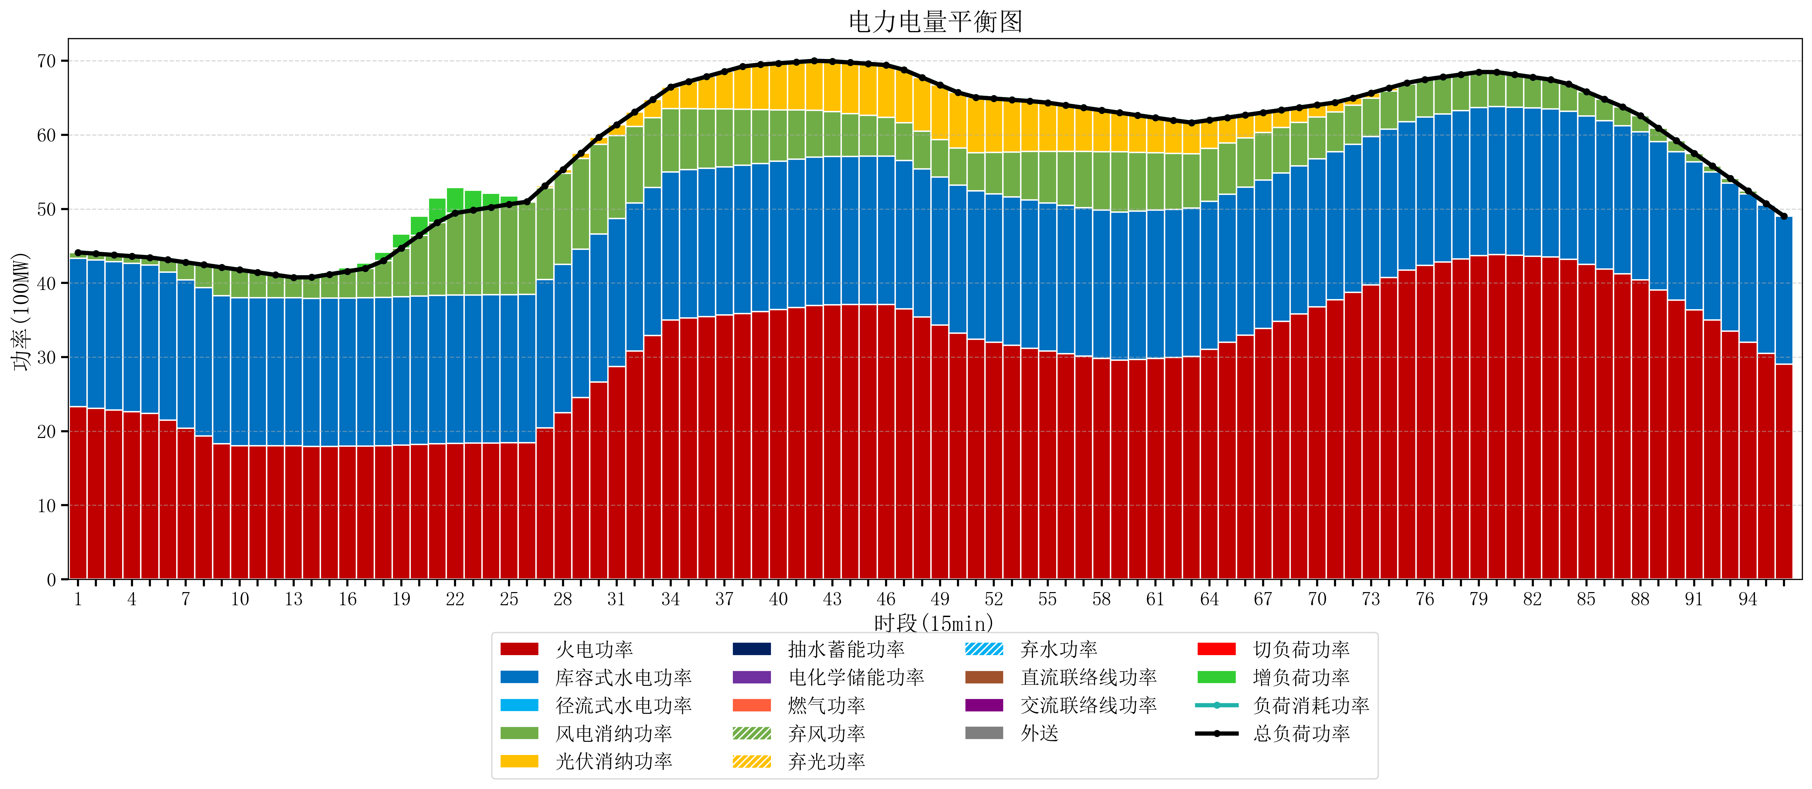
元件名称 | 时段1 | 时段2 | 时段3 | 时段4 | 时段5 | 时段6 | 时段7 | 时段8 | 时段9 | 时段10 | 时段11 | 时段12 | 时段13 | 时段14 | 时段15 | 时段16 | 时段17
name | t1 | t2 | t3 | t4 | t5 | t6 | t7 | t8 | t9 | t10 | t11 | t12 | t13 | t14 | t15 | t16 | t17
str | float64 | float64 | float64 | float64 | float64 | float64 | float64 | float64 | float64 | float64 | float64 | float64 | float64 | float64 | float64 | float64 | float64
火电功率 | 23.32491083 | 23.097236152 | 22.869561474 | 22.641886795 | 22.414212117 | 21.466454195 | 20.410683786 | 19.354913377 | 18.299142968 | 18.023583085 | 18.023391623 | 18.023200161 | 18.0230087 | 17.938415512 | 17.958293629 | 17.978171745 | 17.998049861
库容式水电功率 | 20 | 20 | 20 | 20 | 20 | 20 | 20 | 20 | 20 | 20 | 20 | 20 | 20 | 20 | 20 | 20 | 20
径流式水电功率 | 0 | 0 | 0 | 0 | 0 | 0 | 0 | 0 | 0 | 0 | 0 | 0 | 0 | 0 | 0 | 0 | 0
风电消纳功率 | 0.8 | 0.85810526316 | 0.91621052632 | 0.97431578947 | 1.0324210526 | 1.6631578947 | 2.3797894737 | 3.0964210526 | 3.8130526316 | 3.7494736842 | 3.4105263158 | 3.0715789474 | 2.7326315789 | 2.8298947368 | 3.2075789474 | 3.5852631579 | 3.9629473684
光伏消纳功率 | 0 | 0 | 0 | 0 | 0 | 0 | 0 | 0 | 0 | 0 | 0 | 0 | 0 | 0 | 0 | 0 | 0
抽水蓄能功率 | 0 | 0 | 0 | 0 | 0 | 0 | 0 | 0 | 0 | 0 | 0 | 0 | 0 | 0 | 0 | 0 | 0
电化学储能功率 | 0 | 0 | 0 | 0 | 0 | 0 | 0 | 0 | 0 | 0 | 0 | 0 | 0 | 0 | 0 | 0 | 0
燃气功率 | 0 | 0 | 0 | 0 | 0 | 0 | 0 | 0 | 0 | 0 | 0 | 0 | 0 | 0 | 0 | 0 | 0
直流联络线功率 | 0 | 0 | 0 | 0 | 0 | 0 | 0 | 0 | 0 | 0 | 0 | 0 | 0 | 0 | 0 | 0 | 0
交流联络线功率 | 0 | 0 | 0 | 0 | 0 | 0 | 0 | 0 | 0 | 0 | 0 | 0 | 0 | 0 | 0 | 0 | 0
负荷消耗功率 | 44.12491083 | 43.955341415 | 43.785772 | 43.616202585 | 43.44663317 | 43.129612089 | 42.790473259 | 42.451334429 | 42.112195599 | 41.773056769 | 41.433917939 | 41.094779109 | 40.755640279 | 40.768310249 | 41.165872576 | 41.563434903 | 41.96099723
外送 | 0 | 0 | 0 | 0 | 0 | 0 | 0 | 0 | 0 | 0 | 0 | 0 | 0 | 0 | 0 | 0 | 0
总负荷功率 | 44.12491083 | 43.955341415 | 43.785772 | 43.616202585 | 43.44663317 | 43.129612089 | 42.790473259 | 42.451334429 | 42.112195599 | 41.773056769 | 41.433917939 | 41.094779109 | 40.755640279 | 40.768310249 | 41.165872576 | 41.563434903 | 41.96099723
弃风功率 | 0 | 0 | 0 | 0 | 0 | 0 | 0 | 0 | 0 | 0 | 0 | 0 | 0 | 0 | 0 | 0 | 0
弃光功率 | 0 | 0 | 0 | 0 | 0 | 0 | 0 | 0 | 0 | 0 | 0 | 0 | 0 | 0 | 0 | 0 | 0
弃水功率 | 0 | 0 | 0 | 0 | 0 | 0 | 0 | 0 | 0 | 0 | 0 | 0 | 0 | 0 | 0 | 0 | 0
切负荷功率 | 0 | 0 | 0 | 0 | 0 | 0 | 0 | 0 | 0 | 0 | 0 | 0 | 0 | 0 | 0 | 0 | 0
增负荷功率 | 0 | 0 | 0 | 0 | 0 | 0 | 0 | 0 | 0 | 0 | 0 | 0 | 0 | 0.042160303623 | 0.27015321544 | 0.49814612726 | 0.72613903907

